全住戸入室（階指定なし）
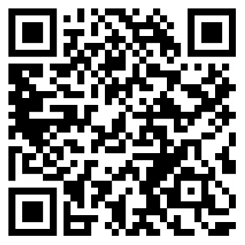
 |  |  |  |  |  |  | 2024年5月吉日
ホワイトパレス枝光
にお住いの皆様へ
～【法定】消防用設備点検のお知らせ～
 |  |  |  |  |  |  |  | ※注意※
 |  |  | 平素は、管理業務の運営にご理解、ご協力を賜り、厚くお礼申し上げます。 |  |  |  |  | テンプレ登録時、セルの挿入などは行わないでください。実施日等がずれて反映されてしまいます。
 |  |  | 消防法に定められた年2回の消防用設備点検を実施致しますのでお知らせ致します。
 |  |  | ※今回の点検において各住戸への入室はございません。

 | 記

 |  | 【実施日】
 |  | 20●●年〇月〇日(〇)～20●●年〇月〇日(〇)

 |  | 【作業時間】
 |  | 11：30 ～ 12：00

 |  |  |  |  |  |  |  | テンプレ登録時、セルの挿入などは行わないでください。実施日等がずれて反映されてしまいます。
 | 【点検内容】
 |  | ≪共用部≫
 |  | 自動火災報知設備

 | 【お願い事項】

 |  | ※当日は、作業員がマンション敷地内・廊下・エレベーター・その他共用スペース等を
 |  | 通行・立ち入り致します。
 |  | ※点検作業中、警報音（ベル）が鳴ります。ご了承のほど何卒よろしくお願いします。 |  |  |  |  |  | ※注意※
 |  | ※点検中は作業員のマスク着用及び、手洗い・消毒を徹底させていただきます。 |  |  |  |  |  | テンプレ登録時、セルの挿入などは行わないでください。実施日等がずれて反映されてしまいます。

 | ＊＊＊＊＊ご理解・ご協力のほどよろしくお願致します。＊＊＊＊＊
 |  |  |  | 株式会社長谷工コミュニティ九州
 |  |  |  | 協力会社 | ： | R. K. I 設備保全株式会社
 |  |  |  | ＴＥＬ | ： | ０９２-７９１-５１２５
 |  |  |  | 営業時間 | ： | 午前８:３０～午後５:００
 |  |  |  |  |  | （土、日、祝日を除く）
 |  |  |  | 受付担当 | ： | 富田・石谷

